Русский
Задание. Предприятие начало производство новой продукции. На основании данных таблицы разработать смету затрат на производство продукции по элементам и определить структуру затрат. Сформировать отпускную цену продукции с учетом планируемого уровня рентабельности. Рассчитать точку безубыточности производства изделия, предварительно определив условно-переменные и условно-постоянные затраты. Построить график безубыточности. Рассчитать кромку безопасности
Показатели | Варианты
 | 1 | 2 | 3 | 4 | 5 | 6 | 7 | 8 | 9 | 10
1. Годовой выпуск продукции, шт. | 4800 | 6000 | 7200 | 50000 | 4500 | 6300 | 7000 | 6000 | 5500 | 7400
2. Затраты сырья, материалов на 1 шт, $ | 30 | 22 | 24 | 35 | 27 | 28 | 35 | 40 | 37 | 19
3. Затраты энергии на производство продукции, КВт*ч/шт | 95 | 80 | 140 | 160 | 155 | 130 | 240 | 270 | 360 | 150
4. Цена 1 КВт*ч, $ | 0.35 | 0.37 | 0.38 | 0.4 | 0.39 | 0.38 | 0.35 | 0.37 | 0.36 | 0.42
5. Расходы на освещение и отопление здания, $/год | 2400 | 5000 | 6000 | 4000 | 4500 | 3950 | 4000 | 5050 | 5000 | 4700
6. Заработная плата производственных рабочих, $/год | 7500 | 9500 | 9000 | 8500 | 6500 | 6500 | 7000 | 5000 | 4500 | 6000
7. Заработная плата административного персонала, $/год | 5500 | 6500 | 6000 | 5000 | 4000 | 8580 | 3140 | 3560 | 4680 | 7340
8. Амортизация зданий, оборудования$/год | 65600 | 38400 | 54600 | 62500 | 72800 | 19840 | 15270 | 16450 | 17150 | 19270
9. Затраты на научные исследования, $/год | 9000 | 5500 | 6000 | 8000 | 4500 | 2200 | 2300 | 1800 | 2050 | 2000
10. Плата процентов по кредитам банка, $/год | 26000 | 21000 | 17000 | 25000 | 19000 | 19000 | 10000 | 17000 | 13000 | 11000
11. Оплата услуг информационных и аудиторских компаний, $/год | 20000 | 18000 | 15000 | 21000 | 14000 | 15000 | 2800 | 4000 | 1900 | 3500
12. Оплата рекламных услуг, $/год | 25000 | 6500 | 2200 | 1400 | 3100 | 150 | 10000 | 11000 | 12000 | 14000
13. Расходы на упаковку и транспортировку продукции, $/год | 15000 | 11000 | 16000 | 95000 | 12000 | 17000 | 13000 | 19000 | 16000 | 11000
14. Рентабельность продукции, % | 25 | 12 | 18 | 20 | 16 | 10 | 13 | 15 | 17 | 18
ЭЛЕМЕНТЫ ЗАТРАТ
1. Материальные и энергетические затраты, руб. (п2*п1+п3*п4*п1+п5) |  |  |  |  |  |  |  |  | 921300.00
2. Заработная плата, руб. ((п5+п6)) |  |  |  |  |  |  |  |  | 9180.00
3. Отчисления в ФСЗН, руб. (26% от ФОТ) |  |  |  |  |  |  |  |  | 2386.80
4. Амортизационные отчисления, руб. (п8) |  |  |  |  |  |  |  |  | 17150.00
5. Прочие, руб. (п9+п10+п11+п12+п13) |  |  |  |  |  |  |  |  | 44950.00
ИТОГО, $ |  |  |  |  |  |  |  |  | 994966.80
6. Себестоимость, $/изделие |  |  |  |  |  |  |  |  | 180.90
7. Цена, $/изделие |  |  |  |  |  |  |  |  | 211.66
8. Условно-постоянные (УПР) расходы, тыс. $ (п5+п7+п7*26%+п8+п9+п10+п11+п12) |  |  |  |  |  |  |  |  | 56996.80
9. Условно-переменные на 1ш т, $ (Собщ-УПР)/В |  |  |  |  |  |  |  |  | 170.54
Точка окупаемости, шт |  |  |  |  |  |  |  |  | 1386.22
СТРУКТУРА ЗАТРАТ, %
1. Материальные затраты |  |  |  |  |  |  |  |  | 92.60
2. Фонд оплаты труда работников |  |  |  |  |  |  |  |  | 0.92
3. Отчисления в ФСЗН |  |  |  |  |  |  |  |  | 0.24
4. Амортизационные отчисления |  |  |  |  |  |  |  |  | 1.72
5. Прочие |  |  |  |  |  |  |  |  | 4.52
ИТОГО |  |  |  |  |  |  |  |  | 100.00
Запас финансовой прочности, $ |  |  |  |  |  |  |  |  | 870707.64
Запас финансовой прочности, % |  |  |  |  |  |  |  |  | 74.80

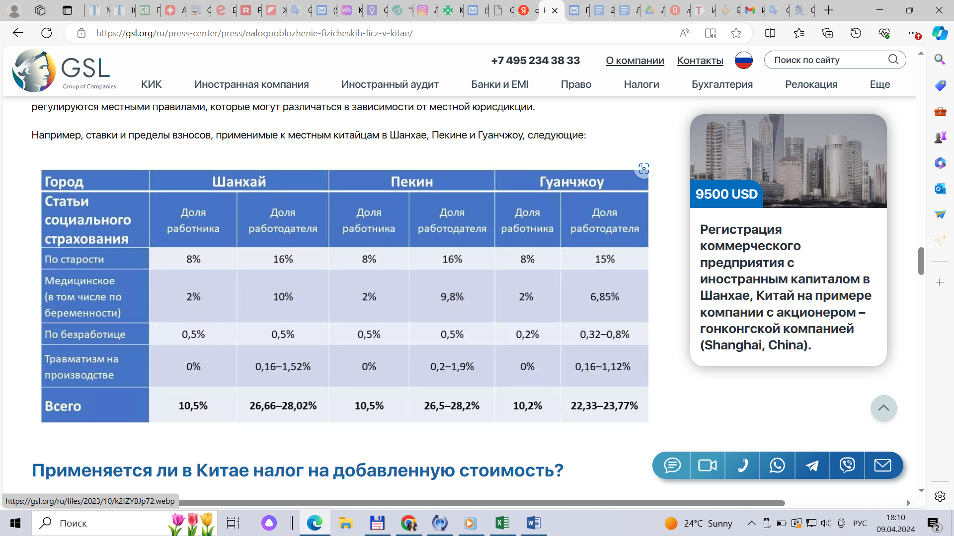
Методические указания
1. Смета затрат на производство продукции (на весь объем) формируется в соответствии с Основными положениями по составу затрат, включаемых в себестоимость продукции на основании исходных данных.
Материальные затраты включают стоимость сырья, материалов, энергии, платы за пользование природными ресурсами
Фонд оплаты труда - основную и дополнительную заработную плату производственных рабочих и административного персонала
Отчисления в ФСЗН - 34% от фонда отплаты труда
Амортизационные отчисления рассчитываются исходя из средней нормы амортизации по данной организации и стоимости основных средств общезаводского и цехового назначения
Прочиезатраты включают расходы по содержанию и эксплуатации машин и оборудования, выплаты процентов по кредитам финансовых учреждений, оплату услуг информационных, страховых и других организаций, оплату рекламных, дизайнерских услуг, расходы на транспортировку продукции (коммерческие расходы), расходы на энергию на хозяйственные нужды и пр.
2. Рассчитывается себестоимость единицы изделия С, руб., как отношение общей суммы затрат произведенной продукции к годовому выпуску продукции в натуральном выражении.

3. Находится отпускная цена единицы нового изделия в следующей последовательности:
– определяется размер прибыли, приходящейся на единицу продукции Пр, тыс. руб., по формуле

где С – полная себестоимость единицы изделия, руб.; R – планируемый процент рентабельности;
– рассчитывается отпускная цена Ц, тыс. руб., изделия по формуле

4. Группируются элементы затрат:
– на условно-постоянные (не зависят непосредственно от количества изготовляемой продукции);
– условно-переменные.
5. Определяется точка безубыточности Вбез производства изделий по формуле

где Зпост – условно-постоянные затраты на весь выпуск продукции, руб.;
Зпер – условно-переменные затраты на единицу продукции, руб.
Точка безубыточности - объём производства и реализации продукции, при котором расходы будут компенсированы доходами, а при производстве и реализации каждой последующей единицы продукции предприятие начинает получать прибыль
6. Строится круговая диаграмма структуры затрат по элементам, график точки безубыточности (см лист "График")

7. Рассчитывается запас финансовой прочности (при построении графика точки безубыточности, см лист "График")
Насколько далеко предприятие от точки безубыточности показывает запас финансовой прочности (кромка безопасности). Это разность между фактическим объемом выпуска и объемом выпуска в точке безубыточности. Рассчитывается процентное отношение запаса финансовой прочности к фактическому объему.
Запасом финансовой прочности считается запас прочности выше 30%

График
Точка безубыточности, шт
Вариант 9
Объем производства, шт | Зпост, тыс. руб. | Зпер, тыс. руб/шт | Зитого | Выручка.общ, тыс. руб. | Прибыль, тыс. руб. | Кромка безопасности, тыс. руб. (Выручка ф(пл) - Выручка в точке безуб) | Кромка безопасности, % (Кромка безопасности, тыс. руб./Выручка, тыс. руб.*100)
1000 | 57.00 | 170.54 | 227.54 | 211.66 | -15.88 | -81.75 | -38.62
1100 | 57.00 | 187.59 | 244.59 | 232.82 | -11.77 | -60.58 | -26.02
1200 | 57.00 | 204.65 | 261.64 | 253.99 | -7.66 | -39.42 | -15.52
1386 | 57.00 | 236.41 | 293.40 | 293.40 | 0.00 | 0.00 | 0.00
1500 | 57.00 | 255.81 | 312.81 | 317.48 | 4.68 | 24.08 | 7.59
3000 | 57.00 | 511.62 | 568.62 | 634.97 | 66.35 | 341.57 | 53.79
4000 | 57.00 | 682.16 | 739.16 | 846.63 | 107.47 | 553.22 | 65.34
5500 | 57.00 | 937.97 | 994.97 | 1164.11 | 169.14 | 870.71 | 74.80
6000 | 57.00 | 1023.24 | 1080.24 | 1269.94 | 189.70 | 976.54 | 76.90
7000 | 57.00 | 1193.78 | 1250.78 | 1481.60 | 230.82 | 1188.19 | 80.20
8000 | 57.00 | 1364.32 | 1421.32 | 1693.25 | 271.94 | 1399.85 | 82.67

Вариант 9
Исходные данные для разработки графика
В без, шт | 1386.22
Зпост, тыс. руб. | 57.00
Зпер, руб./шт | 170.54
Ц, руб./шт | 211.66
Выпуск ф, шт | 5500

